Deckblatt
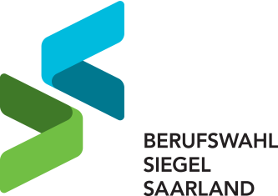

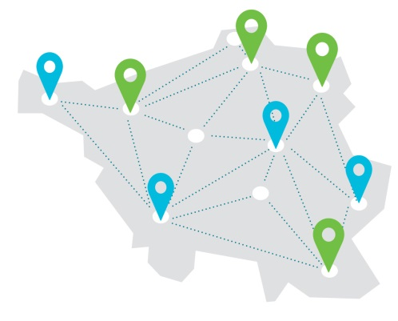

Für Schulen mit herausragender Beruflicher Orientierung Bewerbungsbogen für das Schuljahr 2021/2022

